Feuil2

0
Auxerre

 | SilkyRoad le 25/05/2007

 | Le support d'affichage

 | est obtenu à partir du contrôle Image (ActiveX), dans l'onglet Développeur.

 | Vous allez ensuite le renommer:

 | Dans l'onglet "Formules", sélectionnez l'option "Gestionnaire de noms"

 | Vous allez définir le nom GestionImage
 | =DECALER(Feuil1!$B$2;Feuil2!$A$2;0)
 | Feuil1!$B$2 correspond à la première cellule qui contient une image.
 | Feuil2!$A$2 correspond à l'index de la plage contenant les images
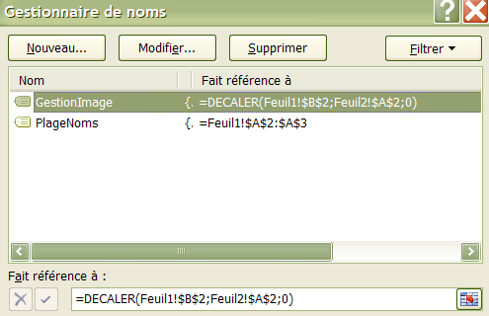

 | Vous allez ensuite définir le nom PlageNoms (plage de cellules A2:A3 dans la Feuil1 )
 | Ce nom va servir à définir une liste de validation dans la cellule Feuil2!A3.
 | (Onglet Données/Validation de données)
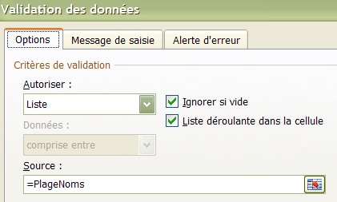

 | La cellule A2, dans la Feuil2, contient la formule:
 | =EQUIV(A3;PlageNoms)-1
 | Vous permettant de spécifier l'index de la plage contenant es images
 | (0= 1ere image, 1= 2eme image)

